概略
システム名 |  |  | 滞在管理システム | 資料名 | システム概略設計書 | WBS番号 | 3.1.1 | 担当・日付 | 若月 | 2014-06-05

 | 1 | システムの目的
 |  | 本システムの目的は、研究室に誰がいるかリアルタイムで表示することである。

 | 2 | システムの主要機能
 |  | (1) | 機能１
 |  |  | 各研究室の個人の入退出を記録する機能である。

 |  | (2) | 機能２
 |  |  | 今研究室に誰がいるかをネット上で把握できる機能である。

 | 3 | システムの全体構成
 |  | 本システムは、LANを経由したクライアントサーバ方式にてサービスを提供する。
 |  | 本システムの全体構成図を下記に示す。

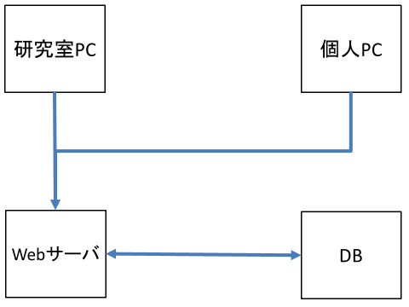

 |  |  |  |  | 図１ システム構成図

業務フロー
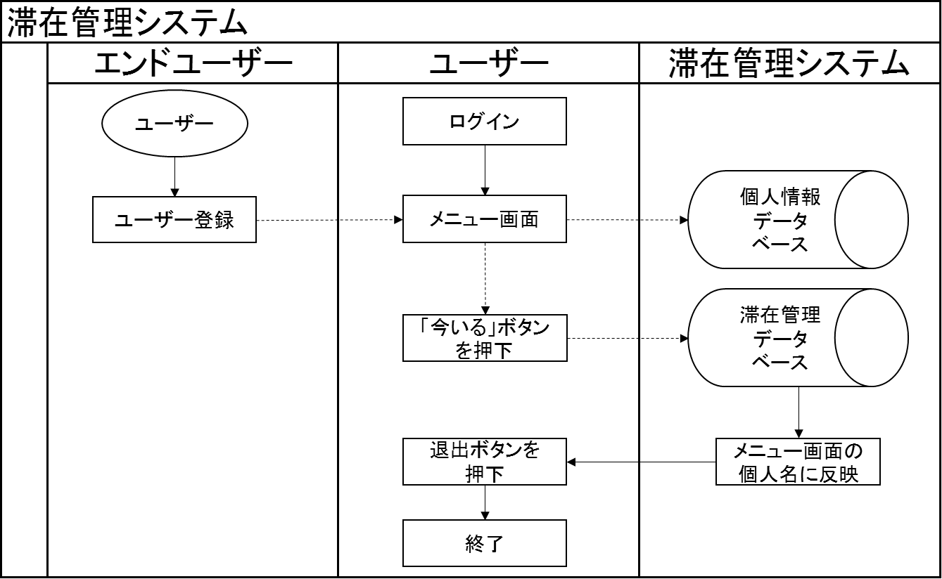
システム名 |  |  | 滞在管理システム | 資料名 | システム概略設計書 | WBS番号 | 3.1.1 | 担当・日付 | 若月 | 2014-06-05

 | 1 | 業務フロー

IO関連図
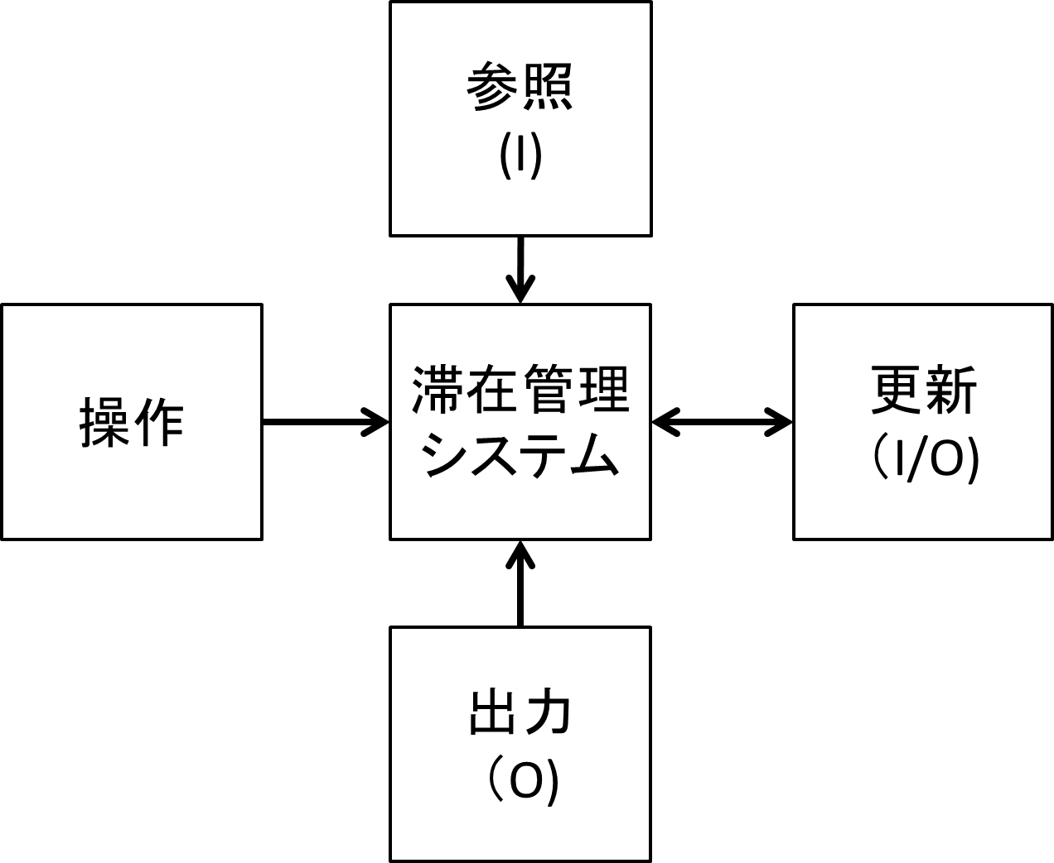
システム名 |  |  | 滞在管理システム | 資料名 | システム概略設計書 | WBS番号 | 3.1.1 | 担当・日付 | 若月 | 2014-06-05

 | 1 | I/O関連図

画面１
システム名 |  |  | 滞在管理システム |  | 資料名 | システム画面設計書 | WBS番号 | 3.1.3 | 担当・日付 | 若月 | 2014-06-05

 | 1 | 画面一覧
 |  | 下表に本システムで開発するシステム画面を記す。
 |  | 機能ID |  | 画面名 | 画面の概要 |  |  | 凡例
端子
 |  | 1 |  | ログイン | システムへアクセスしたユーザにログイン画面を表示
 |  | 4 |  | ログイン失敗 | ログイン処理に失敗した場合に表示
画面
 |  | 5 |  | 滞在画面 | 滞在、非滞在学生を区別して表示 [今いる！][退出]ボタンを表示
 |  | 12 |  | 初回登録 | ユーザデータを登録する初回登録画面を表示
判断
 |  | 14 |  | 初回登録成功 | 初回登録に成功した場合に表示
 |  | 15 |  | 初回登録失敗 | 初回登録に失敗した場合に表示

 |  |  |  |  |  |  |  | 画面遷移（遷移条件を付近に記入）

更新処理
 | 2 | 画面遷移図
 |  | 下図に本システムの画面遷移図を示す。
ログイン
ボタン押
成功
スタート
1 ログイン
ログイン判定
5 滞在画面

初めての方はこちら押
戻る
リンク押下
15 初回登録失敗
失敗

12 初回登録
初回登録判定
登録
ボタン押
失敗

戻る
リンク押下
14 初回登録成功
成功
戻る
リンク押下
4 ログイン失敗
ログアウト
リンク押

画面２
システム名 |  |  | 滞在管理システム | 資料名 | システム画面設計書 | WBS番号 | 3.1.3 | 担当・日付 | 若月 | 2014-06-05

 | 3 | 画面レイアウト
 |  | 下記に各画面のレイアウトを示す。

 |  | 1 | ログイン
- 実装にあたっての注意事項 -
名前は36桁まで入力可能とする。
パスワードは36桁まで入力可能として文字は「*」で表示する。
Enterキーの押下にてログインボタンの押下と同様の動作を行う。
各入力枠に対してSQLインジェクションを防止する内部機構を講じる。

滞在管理システム

名前とパスワードを入力して下さい。

名前
パスワード

ログイン

初めての方はこちら

画面3
システム名 |  |  | 滞在管理システム | 資料名 | システム画面設計書 | WBS番号 | 3.1.3 | 担当・日付 | 若月 | 2014-06-05

 | 3 | 画面レイアウト
 |  | 下記に各画面のレイアウトを示す。

 |  | 4 | ログイン失敗
- 実装にあたっての注意事項 -
ログインに失敗した場合この画面を表示する
戻るボタンを押すことでログイン画面に戻る。

滞在管理システム

ログインに失敗しました

戻る

画面4
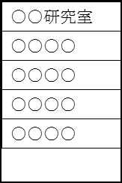
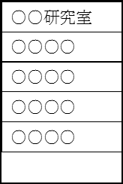
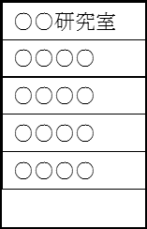

システム名 |  |  | 滞在管理システム | 資料名 | システム画面設計書 | WBS番号 | 3.1.3 | 担当・日付 | 若月 | 2014-06-05

 | 3 | 画面レイアウト
 |  | 下記に各画面のレイアウトを示す。

 |  | 5 | 滞在画面
- 実装にあたっての注意事項 -
現在研究室にいる学生を濃い太文字で表記する。
ログインした学生が[今いる！]ボタンを押すことで滞在表記とする。
ログインした学生が[退出]ボタンを押すことで滞在表記を取り消す。
ログアウト処理を行い、ログイン画面へ遷移する。

今いる！
退出
ログアウト

画面5
システム名 |  |  | 滞在管理システム | 資料名 | システム画面設計書 | WBS番号 | 3.1.3 | 担当・日付 | 若月 | 2014-06-05

 | 3 | 画面レイアウト
 |  | 下記に各画面のレイアウトを示す。

 |  | 12 | 初回登録
初回登録画面
名前とパスワードを入力し、
所属している研究室を選択して下さい。
名前
パスワード
登録
所属研究室
- 実装にあたっての注意事項 -
名前は36桁まで入力可能とする。
パスワードは36桁まで入力可能として文字は「*」で表示する。
Enterキーの押下にてログインボタンの押下と同様の動作を行う。
各入力枠に対してSQLインジェクションを防止する内部機構を講じる。
所属研究室を選択する際に一覧から選択する方式を採用する。
所属研究室は
新井研究室 五百井研究室
加藤研究室 久保研究室
鴻巣研究室 下田研究室
下村研究室 田隈研究室
武田研究室 竹本研究室
谷本研究室 遠山研究室
堀内研究室 矢吹研究室
以上の14項目を研究室の一覧とする
所属研究室を選択する際に下ボタンを押すことで研究室の一覧を表示し選択できるようにする。

画面6
システム名 |  |  | 滞在管理システム | 資料名 | システム画面設計書 | WBS番号 | 3.1.3 | 担当・日付 | 若月 | 2014-06-05

 | 3 | 画面レイアウト
 |  | 下記に各画面のレイアウトを示す。

 |  | 14 | 初回登録成功
初回登録
戻る
登録に成功しました
- 実装にあたっての注意事項 -
初回登録に成功するとこの画面を表示する
戻るボタンを押すことでログイン画面に戻る。

画面7
システム名 |  |  | 滞在管理システム | 資料名 | システム画面設計書 | WBS番号 | 3.1.3 | 担当・日付 | 若月 | 2014-06-05

 | 3 | 画面レイアウト
 |  | 下記に各画面のレイアウトを示す。

 |  | 15 | 初回登録失敗
初回登録
戻る
登録に失敗しました
- 実装にあたっての注意事項 -
初回登録に失敗した場合この画面を表示する
戻るボタンを押すことでログイン画面に戻る。

